Sheet1
Subject NO. | Name | Noted | ERD executed | ERD imagine | ERD overall
S019 | Nutthapol | หลับ ง่วง | 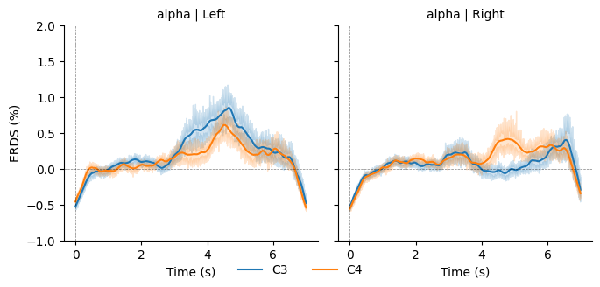 | 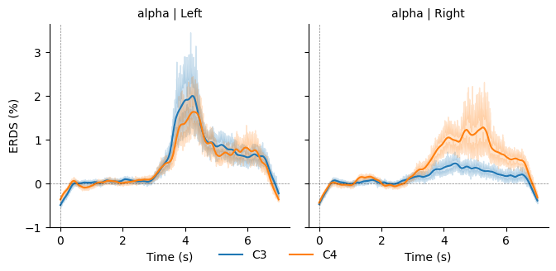 | 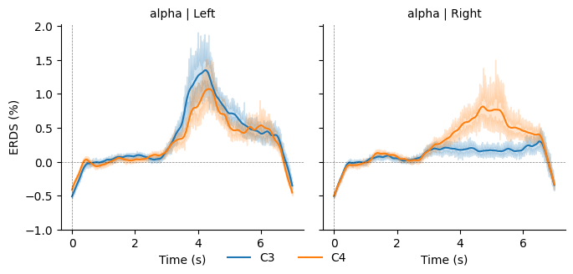
S020 | Sunsun | โฟกัสสูง | 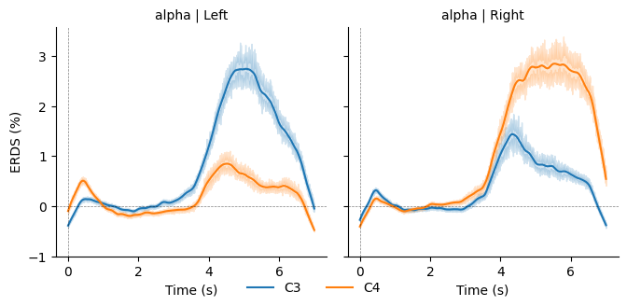 | 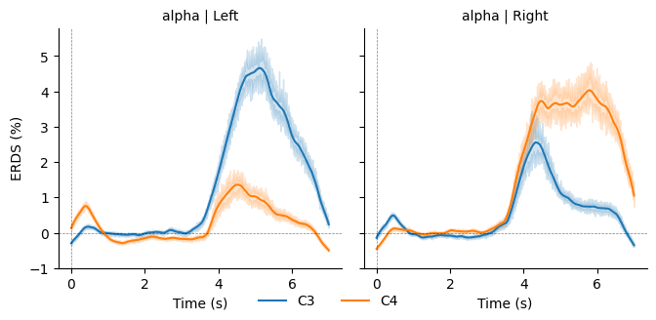 | 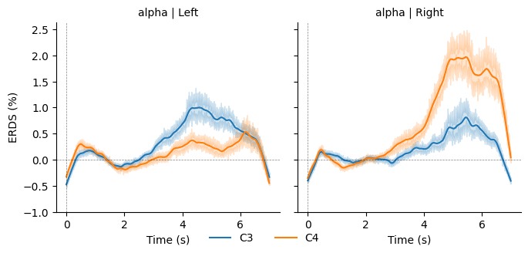
S021 | Int | หลับ ง่วง
S022 | Tang | โฟกัสปานกลาง | 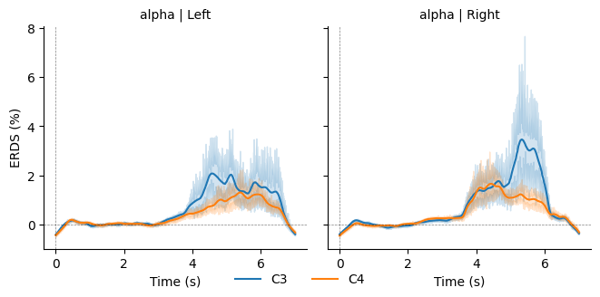 | 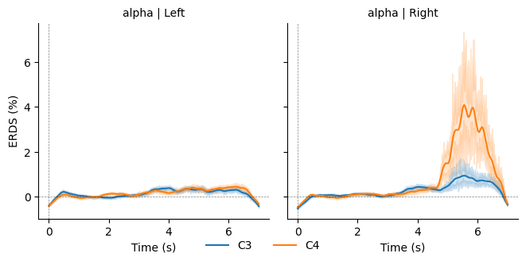 | 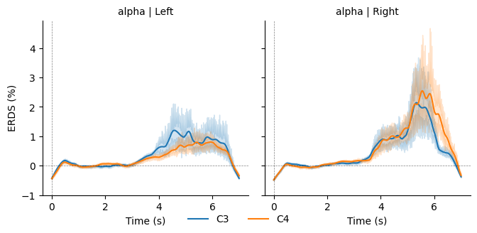
S023 | Feems | โฟกัสปานกลาง,มีง่วงๆบ้าง | 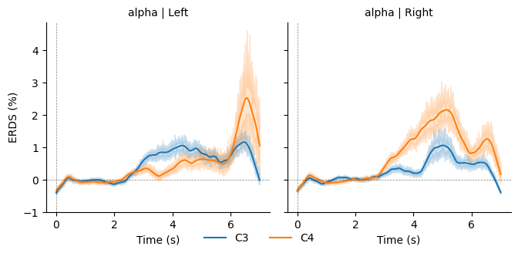 | 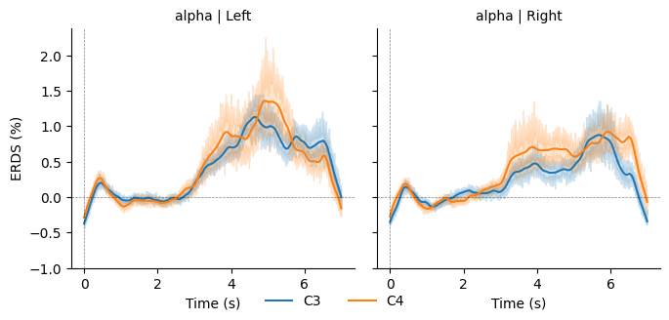 | 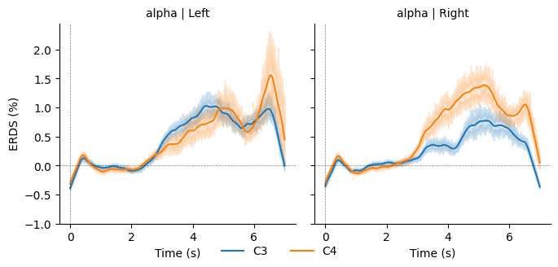
S024 | Data | โฟกัสไม่เต็มที่,ง่วง | 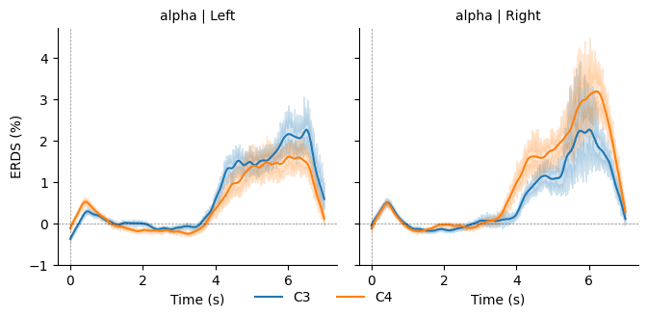 | 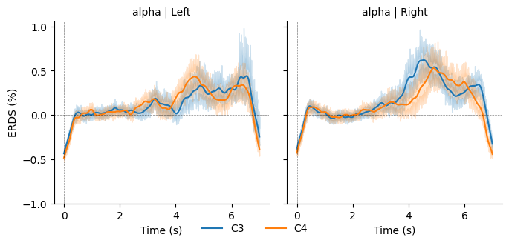 | 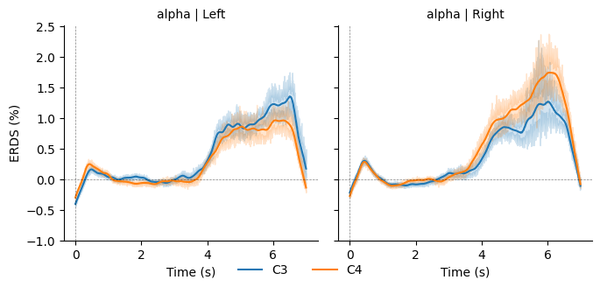
S025
S026 | Fathima
S027 | Game
S028 | Arm
S029 | Dune
S030 | Mehul or Pang

